link pendaftaran

https://bit.ly/cerdascermatBAS

Quizizz
No | Pertanyaan | JML | Pilihan ganda | Isian | Benar/salah
Quizizz : Pilihan ganda (6), Isian (2), benar salah (2)

1 | Sejarah /IPS | 2 | Awal dari kata Nusantara adalah nusa dan antara yang diambil dari bahasa? (sansekerta) | Menteri pendidikan pertama di Indonesia adalah (Ki Hadjar Dewantara)
2 | Matematika | 2 | rumus volume tabung ? V = πr²t | bilangan selanjutnya yang ada pada barisan angka berikut adalah 1 , 2 , 4 , 7 , 11 , 16 , .. (22)
3 | IPA | 2 | Hewan yang hidup aktif dalam kondisi gelap disebut sebagai (hewan nokturnal) | Gurita memiliki 3 jantung dan 9 otak. (Benar)
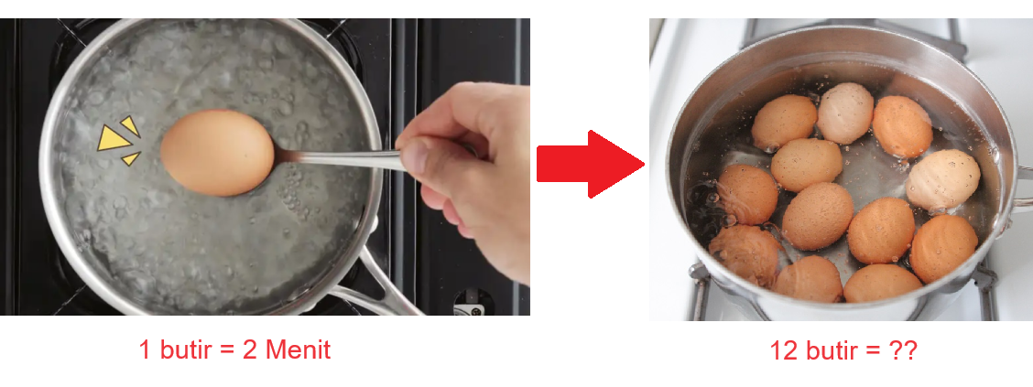
4 | Bahasa / Umum | 2 | Kata ijin adalah bahasa Indonesia yang baku. Benar atau salah (Salah, yang benar adalah izin). | Bahasa indonesia yang tepat untuk kata serapan "contact person" adalah (narahubung)
5 | Logika | 2 | Jika untuk merebus 1 telur 2 menit, berapa waktu yang dibutuhkan untuk merebus 12 butir ? (2) | Dalam sebuah keluarga, terdapat 3 anak perempuan, masing-masing memiliki saudara laki-laki. Berapa banyak anak laki-laki yang ada dalam keluarga tersebut? (1)




1 | Sejarah /IPS | 2 | Sungai terpanjang di Indonesia dengan luas 1143 km adalah Sungai Kapuas, Terletak di Provinsi manakah sungai tersebut (Kalimantan Barat) | Wilayah paling selatan Indonesia adalah provinsi (NTT)
2 | Matematika | 2 | sheet mathematics 1 (1945) | 500 x (-19)-7.000:25+400 = -9.380
3 | IPA | 2 | Kelelawar melahirkan dengan posisi terbalik seperti saat tertidur. (Benar) | Warna asli dari matahari adalah (Putih)
4 | Bahasa / Umum | 2 | “Pola pengembangan cerita yang terbentuk oleh hubungan sebab-akibat atau bersifat kronologis” disebut ... (alur) | Persatuan Indonesia dilambangkan pada lambang (Pohon Beringin)


5 | Logika | 2 | Dalam setahun beberapa bulan berjumlah 30 hari dan beberapa 31 hari. Sedangkan Bulan yang memiliki 28 hari hanya ada 1 bulan. (Salah) | Jika Budi memiliki uang sebanyak Rp. 1.500. Kemudian dia membeli permen seharga Rp. 800. Berapa uang kembalian yang diterima Budi? (200)

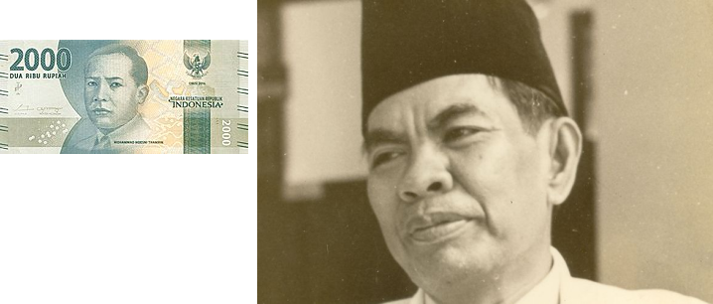
1 | Sejarah /IPS | 2 | Berikut ini yang termasuk kerajaan Islam di Riau adalah … (Siak) | Kalimat pertama pada teks Proklamasi yang berbunyi. "Kami bangsa Indonesia dengan ini menyatakan kemerdekaan Indonesia", merupakan gagasan dari ... (Ahmad Subardjo)
2 | Matematika | 2 | Hasil dari 1 + 1 X 0 adalah ... (0) | √841 + √169 adalah ... (42)
3 | IPA | 2 | konduktor adalah bahan yang sukar mengalirkan arus listrik karena kurang atau tidak memiliki elektron bebas. (salah) | Lordosis merupakan kelainan dengan melengkungknya tulang belakang yang berlebihan ke arah depan (benar)
4 | Bahasa / Umum | 2 | Uang 2000 - Siapakah nama tokoh tersebut? (Mohammad Hoesni Thamrin) | Tokoh pahlawan nasional yang merumuskan sumpah pemuda dan menjadikan Bahasa Indonesia sebagai bahasa persatuan adalah ... (Mohammad Yamin)
5 | Logika | 2 | Jika dalam balap lari kamu menyalip orang di posisi 2, ada di posisi berapa kamu sekarang? (2) | Jika dalam sebuah kantong belanja ada 10 buah jeruk, dan kamu mengambil 2 buah, berapa jeruk yang kamu miliki? (2)

 | Total Soal | 30

